Sheet1
 | y | y_pred | residuals | abs_residuals | LogS | SMILES | MolWt | MolLogP | TPSA | MolMR | NumRotatableBonds | RingCount | NumSaturatedRings | Chi_series | HallKierAlpha | NumAmideBonds | EState_VSA_series | VSA_EState_series | NPR_series | RadiusOfGyration | Eccentricity | SpherocityIndex | MQNs_ | AUTOCORR2D | AUTOCORR2D(log) | AUTOCORR3D | AUTOCORR3D(log) | GETAWAY | GETAWAY(log)
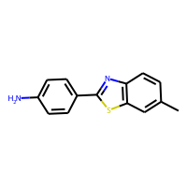 | -3.68 | -4.3742537498 | 0.69425374985 | 0.69425374985 | -3.68 | N(c(c(S1)cc(c2)C)c2)=C1c(ccc(N)c3)c3 | 240.07211938 | 3.85392 | 38.91 | 74.2054 | 1 | 3 | 0 | 146.06992533 | -1.87 | 0 | 103.48127214 | 34.833333333 | 1 | 3.6113174563 | 0.99662270438 | 1.8098527529E-10 | 84 | 373.487 | 0 | 66.831 | 40.098363942 | 562.215 | 153.91632466
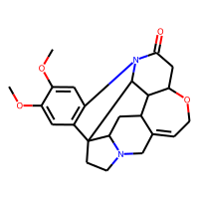 | -2.09 | -3.1889047623 | 1.0989047623 | 1.0989047623 | -2.09 | O=C(N(c(c(C1(C(N(C2)CC(C3C4C5OC6)=C6)C3)C2)cc(OC)c7OC)c7)C14)C5 | 394.18925731 | 2.1097 | 51.24 | 106.513 | 2 | 7 | 4 | 333.09693588 | -2.05 | 1 | 169.86075078 | 58.416666667 | 1 | 4.3807229382 | 0.94901362846 | 0.11507690217 | 170 | 630.786 | 155.91795613 | 66.551 | 41.411110208 | 698.866 | 170.95133899
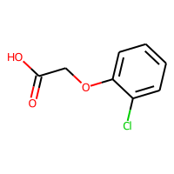 | -2.16 | -1.8834283352 | -0.27657166481 | 0.27657166481 | -2.16 | OC(=O)COc1ccccc1Cl | 186.00837176 | 1.8034 | 46.53 | 44.5828 | 3 | 1 | 0 | 85.115893923 | -1.22 | 0 | 73.852668096 | 35.111111111 | 1 | 2.916108074 | 0.97410770662 | 3.597962618E-10 | 63 | 296.061 | 0 | 67.722 | 34.735416293 | 586.391 | 154.52541539
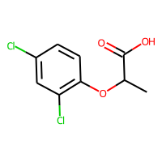 | -2.45 | -2.8853094578 | 0.43530945778 | 0.43530945778 | -2.45 | O=C(O)C(Oc(c(cc(c1)Cl)Cl)c1)C | 233.98504948 | 2.8453 | 46.53 | 54.1878 | 3 | 1 | 0 | 104.31801205 | -0.93 | 0 | 90.830695855 | 40.722222222 | 1 | 2.9997657983 | 0.95370845115 | 0.030684540731 | 71 | 392.91 | 0 | 60.969 | 35.329197146 | 567.891 | 161.74896061
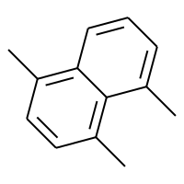 | -4.92 | -4.5257234573 | -0.39427654266 | 0.39427654266 | -4.92 | c1cc(C)c2c(C)cccc2c1C | 170.10955045 | 3.76506 | 0 | 58.159 | 0 | 2 | 0 | 115.35049706 | -1.3 | 0 | 78.565849845 | 24.333333333 | 1 | 2.4395047514 | 0.89515633602 | 1.2096628055E-10 | 58 | 236.535 | 77.628002643 | 42.515 | 25.10217782 | 0 | 0
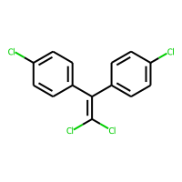 | -6.9 | -6.7969098091 | -0.10309019089 | 0.10309019089 | -6.9 | ClC(Cl)=C(c1ccc(Cl)cc1)c2ccc(Cl)cc2 | 315.93801098 | 6.1879 | 0 | 80.632 | 2 | 2 | 0 | 145.84060399 | -0.66 | 0 | 126.17143842 | 42.444444444 | 1 | 3.7999982231 | 0.95643296471 | 0.060772238463 | 77 | 445.478 | 138.02154794 | 88.381 | 45.529948283 | 764.147 | 180.3750545
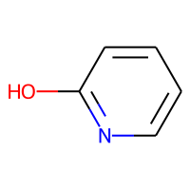 | 1.02 | 0.51047217846 | 0.50952782154 | 0.50952782154 | 1.02 | n(c(O)ccc1)c1 | 95.03711378 | 0.7872 | 33.12 | 25.9018 | 0 | 1 | 0 | 47.146151952 | -1.05 | 0 | 40.366439029 | 18.666666667 | 1 | 1.7737717603 | 0.95464797568 | 4.3798133254E-12 | 36 | 94.078 | 0 | 39.503 | 19.857041129 | 0 | 0
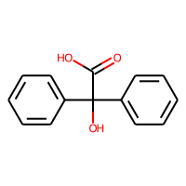 | -2.21 | -2.8080050945 | 0.59800509453 | 0.59800509453 | -2.21 | O=C(O)C(O)(c(cccc1)c1)c(cccc2)c2 | 228.07864424 | 2.0071 | 57.53 | 63.5186 | 3 | 2 | 0 | 130.69715473 | -2.13 | 0 | 98.368521741 | 45.25 | 1 | 2.9494346622 | 0.98076779559 | 0.37406891174 | 87 | 419.479 | 115.82993882 | 72.01 | 35.076378664 | 731.938 | 168.07737071
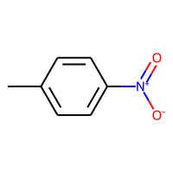 | -2.49 | -2.4542942047 | -0.035705795288 | 0.035705795288 | -2.49 | O=N(=O)c(ccc(c1)C)c1 | 137.04767846 | 1.90322 | 43.14 | 37.8334 | 1 | 1 | 0 | 72.443179431 | -1.38 | 0 | 57.477672558 | 29.333333333 | 1 | 2.4460015716 | 0.98482460679 | 3.2633564383E-12 | 53 | 239.739 | 0 | 65.565 | 29.126638581 | 0 | 0
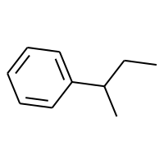 | -3.89 | -3.8523321152 | -0.037667884827 | 0.037667884827 | -3.89 | c1ccccc1C(C)CC | 134.10955045 | 3.2001 | 0 | 45.148 | 2 | 1 | 0 | 86.03536798 | -0.78 | 0 | 62.081488902 | 18.5 | 1 | 2.4140215409 | 0.98200985401 | 0.24352072838 | 43 | 195.497 | 0 | 43.119 | 26.001442768 | 0 | 0
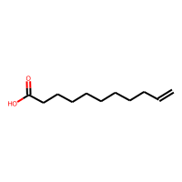 | -3.4 | -3.3626117706 | -0.03738822937 | 0.03738822937 | -3.4 | O=C(O)CCCCCCCCC=C | 184.14632988 | 3.3778 | 37.3 | 54.7688 | 9 | 0 | 0 | 109.34230001 | -0.79 | 0 | 79.891898641 | 31.666666667 | 1 | 4.7030554512 | 0.9998205941 | 0.30563466922 | 68 | 226.486 | 104.41929338 | 55.767 | 39.521672419 | 406.308 | 118.60490789
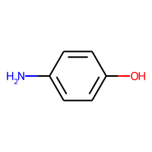 | -0.8 | -0.40563106537 | -0.39436893463 | 0.39436893463 | -0.8 | Oc(ccc(N)c1)c1 | 109.05276384 | 0.9744 | 46.25 | 32.5192 | 0 | 1 | 0 | 56.423549735 | -1.18 | 0 | 46.542561254 | 21.333333333 | 1 | 2.0569061137 | 0.98221953962 | 3.9413978625E-13 | 43 | 145.905 | 50.283770946 | 36.411 | 20.873570349 | 0 | 0
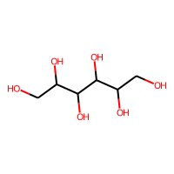 | 1.09 | 1.0716819763 | 0.018318023682 | 0.018318023682 | 1.09 | OCC(O)C(O)C(O)C(O)CO | 182.07903817 | -3.5854 | 121.38 | 38.1988 | 5 | 0 | 0 | 85.393341537 | -0.24 | 0 | 68.268793849 | 44.333333333 | 1 | 2.8767059884 | 0.98678544161 | 0.29693767179 | 82 | 153.788 | 86.595410632 | 32.449 | 24.238704574 | 230.082 | 0
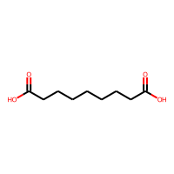 | -1.89 | -1.5984672308 | -0.2915327692 | 0.2915327692 | -1.89 | O=C(O)CCCCCCCC(=O)O | 188.10485899 | 1.8863 | 74.6 | 47.5906 | 8 | 0 | 0 | 102.18373182 | -1.06 | 0 | 76.686491094 | 39.833333333 | 1 | 4.53935977 | 0.99946319548 | 0.21166379927 | 75 | 290.433 | 105.11450928 | 63.421 | 41.319760261 | 455.91 | 116.17836838
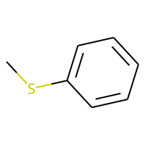 | -2.39 | -2.298022747 | -0.09197725296 | 0.09197725296 | -2.39 | S(c(cccc1)c1)C | 124.03467126 | 2.4085 | 0 | 38.223 | 1 | 1 | 0 | 66.403845837 | -0.43 | 0 | 53.244972951 | 15.5 | 1 | 2.0032015452 | 0.97965798356 | 0.13285998003 | 34 | 128.274 | 0 | 45.495 | 24.265997865 | 0 | 0
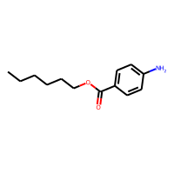 | -3.95 | -3.856641531 | -0.093358469009 | 0.093358469009 | -3.95 | CCCCCCOC(=O)c1ccc(N)cc1 | 221.14157885 | 3.0059 | 52.32 | 65.2789 | 6 | 1 | 0 | 127.89452296 | -1.51 | 0 | 95.964584599 | 37 | 1 | 4.4068256051 | 0.99815985259 | 0.090107724462 | 82 | 432.249 | 123.42784707 | 61.728 | 41.178669266 | 501.635 | 139.75482296
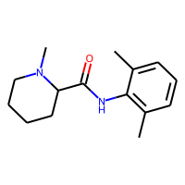 | -1.55 | -1.2783693075 | -0.27163069248 | 0.27163069248 | -1.55 | O=C(Nc(c(ccc1)C)c1C)C(N(CCC2)C)C2 | 246.17321332 | 2.72624 | 32.34 | 74.8147 | 2 | 2 | 1 | 161.08458138 | -1.35 | 1 | 108.6760142 | 37.5 | 1 | 3.3622716691 | 0.98320496822 | 0.19502008648 | 86 | 480.022 | 125.15588014 | 52.462 | 34.618860161 | 468.044 | 147.33546888
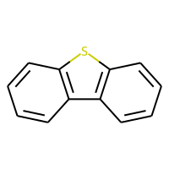 | -4.38 | -4.6716885567 | 0.29168855667 | 0.29168855667 | -4.38 | s(c(c(c1cccc2)ccc3)c3)c12 | 184.03467126 | 4.0545 | 0 | 59.331 | 0 | 3 | 0 | 117.47695329 | -1.34 | 0 | 80.040010687 | 24.5 | 1 | 2.5407158622 | 0.97212186038 | 1.2935593219E-11 | 63 | 227.122 | 82.303738488 | 63.108 | 31.13717079 | 0 | 0
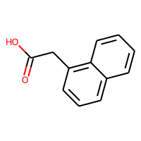 | -2.65 | -2.7711596489 | 0.1211596489 | 0.1211596489 | -2.65 | O=C(O)Cc(c(c(ccc1)cc2)c1)c2 | 186.06807956 | 2.4669 | 37.3 | 55.2878 | 2 | 2 | 0 | 110.4656502 | -1.83 | 0 | 81.09166089 | 35.166666667 | 1 | 2.9003036473 | 0.97106450852 | 0.12469240978 | 72 | 359.55 | 57.51788127 | 64.208 | 32.97083638 | 599.055 | 0
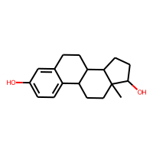 | -4.84 | -3.7144925594 | -1.1255074406 | 1.1255074406 | -4.84 | c1c(O)cc2CCC3C4CCC(O)C4(C)CCC3c2c1 | 272.17763001 | 3.6092 | 40.46 | 78.7306 | 0 | 4 | 2 | 227.75288688 | -1.02 | 0 | 120.00991274 | 40.583333333 | 1 | 3.6407499458 | 0.99157477146 | 0.10918942532 | 106 | 314.121 | 118.70459194 | 45.377 | 33.195634575 | 442.703 | 142.5254755
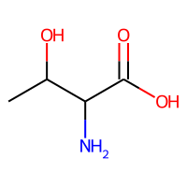 | -0.09 | 0.32781854272 | -0.41781854272 | 0.41781854272 | -0.09 | O=C(O)C(N)C(O)C | 119.05824315 | -1.2209 | 83.55 | 27.292 | 2 | 0 | 0 | 54.6927549 | -0.61 | 0 | 45.780109155 | 29.333333333 | 1 | 2.0140060038 | 0.93059326029 | 0.36065194626 | 51 | 112.523 | 52.537150524 | 30.12 | 19.436510272 | 0 | 0
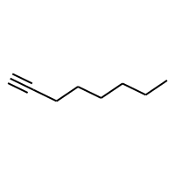 | -3.66 | -3.760509491 | 0.10050949097 | 0.10050949097 | -3.66 | CCCCCCC#C | 110.10955045 | 2.59 | 0 | 37.592 | 4 | 0 | 0 | 67.208695271 | -0.44 | 0 | 51.371629529 | 16 | 1 | 3.0175269261 | 0.99975081832 | 0.029635469839 | 35 | 20.746 | 12.337637889 | 33.509 | 25.889892036 | 0 | 0
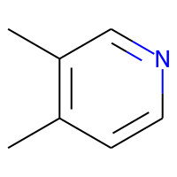 | 0.36 | 0.18888399005 | 0.17111600995 | 0.17111600995 | 0.36 | c1cc(C)c(C)cn1 | 107.07349929 | 1.69844 | 12.89 | 33.711 | 0 | 1 | 0 | 62.949809229 | -0.85 | 0 | 48.418410115 | 16.333333333 | 1 | 1.8790928485 | 0.91953330806 | 9.4698793504E-12 | 35 | 117.646 | 47.535734501 | 34.147 | 19.80230935 | 0 | 0
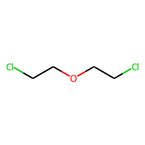 | -1.12 | -1.157140851 | 0.037140851021 | 0.037140851021 | -1.12 | ClCCOCCCl | 141.99522024 | 1.4806 | 9.23 | 32.259 | 4 | 0 | 0 | 52.630257407 | 0.54 | 0 | 52.912513553 | 17.722222222 | 1 | 3.0982619769 | 0.99992527867 | 0.15504076542 | 34 | 152.711 | 0 | 54.593 | 32.263366967 | 0 | 0
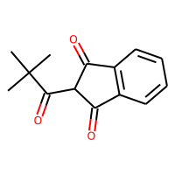 | -4.11 | -2.3836593628 | -1.7263406372 | 1.7263406372 | -4.11 | O=C(C(C(=O)c(c1ccc2)c2)C1=O)C(C)(C)C | 230.09429431 | 2.297 | 51.21 | 63.055 | 1 | 2 | 0 | 144.33608302 | -1.77 | 0 | 99.229825763 | 45.916666667 | 1 | 2.9791805388 | 0.96835741976 | 0.10516726833 | 84 | 636.317 | 114.78165567 | 64.877 | 33.007529793 | 746.99 | 0
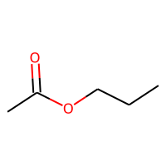 | -0.72 | -0.65964514017 | -0.060354859829 | 0.060354859829 | -0.72 | O=C(OCCC)C | 102.06807956 | 0.9595 | 26.3 | 26.924 | 2 | 0 | 0 | 50.714858807 | -0.53 | 0 | 42.375883413 | 19.166666667 | 1 | 2.2423615584 | 0.99275173341 | 0.070900561837 | 35 | 134.321 | 58.178454814 | 35.33 | 23.188201052 | 0 | 0
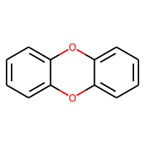 | -5.31 | -3.7121534348 | -1.5978465652 | 1.5978465652 | -5.31 | o2c1ccccc1oc3ccccc23 | 184.0524295 | 3.5846 | 18.46 | 53.032 | 0 | 3 | 0 | 108.48694312 | -1.96 | 0 | 81.002709788 | 29.666666667 | 1 | 2.788137328 | 0.985269302 | 5.5624932121E-12 | 73 | 226.661 | 91.881822958 | 69.154 | 33.688331097 | 637.939 | 0
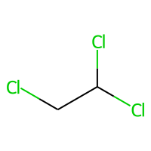 | -1.48 | -1.2364803553 | -0.24351964474 | 0.24351964474 | -1.48 | ClC(Cl)CCl | 131.93003314 | 2.0289 | 0 | 26.214 | 1 | 0 | 0 | 38.607269749 | 0.87 | 0 | 45.519092806 | 15.166666667 | 1 | 1.7391196034 | 0.96530648393 | 0.36549629111 | 20 | 75.392 | 34.049915988 | 53.635 | 23.020194037 | 0 | 0
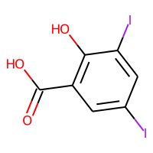 | -3.31 | -3.3394947052 | 0.0294947052 | 0.0294947052 | -3.31 | O=C(O)c(c(O)c(cc1I)I)c1 | 389.82498999 | 2.2996 | 57.53 | 60.5001 | 1 | 1 | 0 | 100.85715717 | -0.05 | 0 | 96.74470052 | 35.573333333 | 1 | 2.8314364465 | 0.93049319383 | 3.2857955178E-10 | 63 | 676.003 | 0 | 70.927 | 32.937771156 | 0 | 0
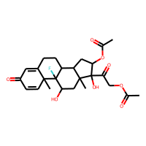 | -4.13 | -4.1687731743 | 0.038773174286 | 0.038773174286 | -4.13 | O=C1C=C2CCC3C4CC(OC(=O)C)C(O)(C(=O)COC(=O)C)C4(C)CC(O)C3(F)C2(C)C=C1 | 478.20029617 | 1.7621 | 127.2 | 115.8816 | 4 | 4 | 3 | 340.33765674 | -2.39 | 0 | 196.69026349 | 95.166666667 | 1 | 4.7337516102 | 0.98140445391 | 0.21715716907 | 184 | 1566.968 | 180.67534386 | 71.861 | 43.152995709 | 895.634 | 184.4847718
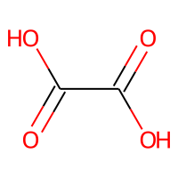 | 0.38 | 1.1502482891 | -0.77024828911 | 0.77024828911 | 0.38 | OC(=O)C(=O)O | 89.995308544 | -0.8444 | 74.6 | 15.2716 | 0 | 0 | 0 | 32.81416559 | -1.06 | 0 | 31.740739734 | 29.333333333 | 1 | 1.736775781 | 0.91353532172 | 2.4048072578E-12 | 39 | 146.076 | 37.554394162 | 43.797 | 18.530176924 | 0 | 0
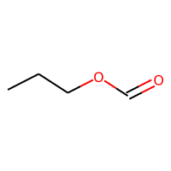 | -0.49 | -0.69067585468 | 0.20067585468 | 0.20067585468 | -0.49 | O=COCCC | 88.052429496 | 0.5694 | 26.3 | 22.307 | 3 | 0 | 0 | 41.41571697 | -0.53 | 0 | 35.95506179 | 17.5 | 1 | 2.2537643582 | 0.99970968765 | 0.088028537432 | 32 | 125.383 | 0 | 42.888 | 24.865236934 | 0 | 0
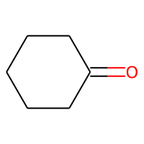 | -0.6 | -0.71395623684 | 0.11395623684 | 0.11395623684 | -0.6 | O=C(CCCC1)C1 | 98.07316494 | 1.5196 | 17.07 | 28.092 | 0 | 1 | 1 | 62.487924077 | -0.33 | 0 | 42.681890245 | 16.166666667 | 1 | 1.7830439551 | 0.95715644893 | 0.10812798136 | 32 | 110.464 | 0 | 26.155 | 17.569615247 | 0 | 0
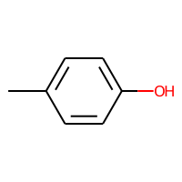 | -0.7 | -1.1828198433 | 0.48281984329 | 0.48281984329 | -0.7 | c1cc(C)ccc1O | 108.05751488 | 1.70062 | 20.23 | 32.8438 | 0 | 1 | 0 | 60.138561096 | -0.98 | 0 | 47.608696193 | 19.333333333 | 1 | 2.0309965979 | 0.98052448263 | 6.4511311242E-12 | 38 | 145.767 | 16.472037821 | 36.375 | 20.879315035 | 0 | 0
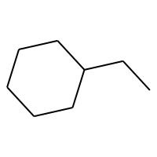 | -4.25 | -4.2442088127 | -0.0057911872864 | 0.0057911872864 | -4.25 | C1CCCCC1CC | 112.12520051 | 2.9767 | 0 | 36.866 | 1 | 1 | 1 | 83.925032865 | 0 | 0 | 51.366572983 | 12.333333333 | 1 | 2.0107134928 | 0.97365499919 | 0.43569536941 | 34 | 13.566 | 7.8896877542 | 23.089 | 17.653569895 | 0 | 0
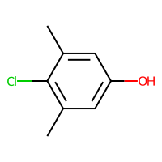 | -2.8 | -2.0342161655 | -0.76578383446 | 0.76578383446 | -2.8 | Oc(cc(c(c1C)Cl)C)c1 | 156.03419259 | 2.66244 | 20.23 | 42.5908 | 0 | 1 | 0 | 80.626493979 | -0.69 | 0 | 64.586723952 | 24.777777778 | 1 | 2.3007876804 | 0.95027358865 | 8.6517693883E-12 | 46 | 174.423 | 0 | 37.03 | 23.000938252 | 0 | 0
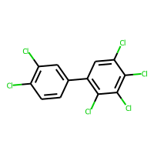 | -7.82 | -8.223400116 | 0.40340011597 | 0.40340011597 | -7.82 | c1cc(Cl)c(Cl)cc1c2c(Cl)c(Cl)c(Cl)c(Cl)c2 | 357.84441621 | 7.274 | 0 | 81.938 | 1 | 2 | 0 | 149.99506737 | 0.18 | 0 | 135.13381048 | 46 | 1 | 3.893579805 | 0.98039015057 | 0.069239612902 | 76 | 547.34 | 153.41159338 | 87.553 | 46.26191829 | 791.782 | 189.12920668
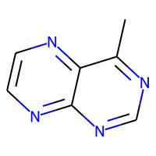 | -0.12 | -0.061789393425 | -0.058210606575 | 0.058210606575 | -0.12 | c1cnc2c(C)ncnc2n1 | 146.05924619 | 0.72822 | 51.56 | 39.865 | 0 | 2 | 0 | 80.312510857 | -1.58 | 0 | 62.438464435 | 25 | 1 | 2.2506194997 | 0.93399755051 | 7.2965226248E-12 | 58 | 153.727 | 68.992919757 | 45.492 | 24.871919307 | 0 | 0
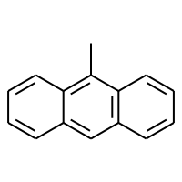 | -5.89 | -6.0401654243 | 0.15016542435 | 0.15016542435 | -5.89 | c(c(c(c(c1ccc2)c2)C)ccc3)(c3)c1 | 192.09390038 | 4.30142 | 0 | 66.191 | 0 | 3 | 0 | 130.24994496 | -1.82 | 0 | 88.629389165 | 28.333333333 | 1 | 2.8390139133 | 0.97586777456 | 4.4594567996E-11 | 71 | 308.332 | 102.96311659 | 63.598 | 32.840061029 | 604.758 | 0
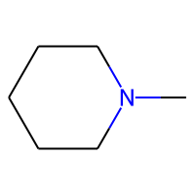 | 0.23 | 0.51523673534 | -0.28523673534 | 0.28523673534 | 0.23 | N(CCCC1)(C1)C | 99.104799416 | 1.1021 | 3.24 | 31.348 | 0 | 1 | 1 | 66.71435848 | -0.04 | 0 | 44.299559394 | 11.5 | 1 | 1.7281021135 | 0.94895507556 | 0.48820584032 | 31 | 58.898 | 34.222003699 | 20.646 | 15.333533916 | 0 | 0
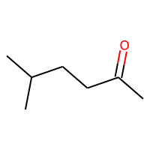 | -1.33 | -1.3088921309 | -0.021107869148 | 0.021107869148 | -1.33 | O=C(CCC(C)C)C | 114.10446507 | 2.0116 | 17.07 | 34.753 | 3 | 0 | 0 | 68.090895046 | -0.33 | 0 | 50.108543022 | 19 | 1 | 2.3834080945 | 0.9876798619 | 0.058990437902 | 37 | 125.766 | 58.228240729 | 33.883 | 23.052726504 | 0 | 0
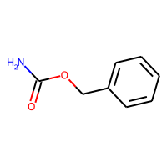 | -0.35 | -1.4750931263 | 1.1250931263 | 1.1250931263 | -0.35 | O=C(OCc1ccccc1)N | 151.06332853 | 1.2819 | 52.32 | 40.8144 | 2 | 1 | 0 | 78.067038253 | -1.51 | 1 | 63.860476484 | 29.333333333 | 1 | 2.9080933369 | 0.9933857149 | 4.1871483669E-09 | 58 | 249.972 | 0 | 68.197 | 34.077259247 | 548.213 | 140.83703814
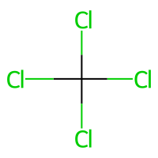 | -2.31 | -1.1855428219 | -1.1244571781 | 1.1244571781 | -2.31 | ClC(Cl)(Cl)Cl | 151.87541072 | 2.5529 | 0 | 26.143 | 0 | 0 | 0 | 38.166291708 | 1.16 | 0 | 49.655477319 | 17.694444444 | 1 | 1.4402474385 | 0.86602540378 | 0.98285745992 | 19 | 51.384 | -26.700410793 | 58.453 | 18.11568001 | 0 | 0
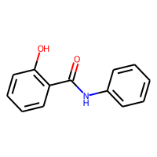 | -3.59 | -2.901181221 | -0.68881877899 | 0.68881877899 | -3.59 | O=C(Nc(cccc1)c1)c(c(O)ccc2)c2 | 213.07897859 | 2.6445 | 49.33 | 62.502 | 2 | 2 | 0 | 118.80456454 | -2.29 | 1 | 92.722686128 | 40.166666667 | 1 | 3.3684540589 | 0.9897930865 | 4.1940182575E-11 | 81 | 367.378 | 121.57088247 | 85.58 | 41.142181256 | 688.629 | 162.64307377
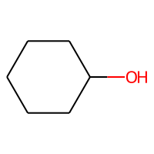 | -0.44 | -0.5232745409 | 0.083274540901 | 0.083274540901 | -0.44 | C1CCCCC1O | 100.088815 | 1.3114 | 20.23 | 29.0918 | 0 | 1 | 1 | 65.638327711 | -0.04 | 0 | 43.314601897 | 14.833333333 | 1 | 1.7830439551 | 0.95715644893 | 0.2723032116 | 34 | 69.816 | -5.0960922224 | 20.603 | 15.281615386 | 0 | 0
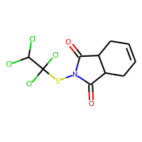 | -5.4 | -4.8891935349 | -0.51080646515 | 0.51080646515 | -5.4 | ClC(Cl)C(Cl)(Cl)SN2C(=O)C1CC=CCC1C2=O | 346.91081025 | 3.5209 | 37.38 | 74.729 | 3 | 2 | 1 | 169.27047055 | 0.39 | 2 | 129.39148368 | 49.861111111 | 1 | 3.2088553916 | 0.98165683184 | 0.12540262523 | 89 | 663.134 | 0 | 79.402 | 41.54799274 | 800.265 | 187.26166893
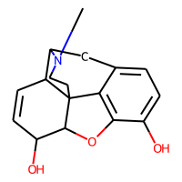 | -3.28 | -1.6877318621 | -1.5922681379 | 1.5922681379 | -3.28 | C1=CC2C(N(C)C5)Cc3ccc(O)c4c3C2(C5)C(O4)C1O | 285.13649347 | 1.1981 | 52.93 | 77.5766 | 0 | 5 | 1 | 224.00140537 | -1.52 | 0 | 122.77727023 | 45.25 | 1 | 2.9072076397 | 0.89971365292 | 0.25227472748 | 121 | 373.065 | 0 | 42.863 | 27.959796932 | 531.654 | 152.30241115
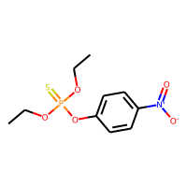 | -4.66 | -3.9160730839 | -0.74392691612 | 0.74392691612 | -4.66 | CCOP(=S)(OCC)Oc1ccc(cc1)N(=O)=O | 291.03303018 | 3.2711 | 70.83 | 71.2614 | 7 | 1 | 0 | 150.09268264 | -1.01 | 0 | 109.89793883 | 49.305555556 | 1 | 3.5167304967 | 0.98975033792 | 0.24203939572 | 100 | 530.802 | 148.7260123 | 76.294 | 43.007077366 | 635.785 | 159.12552863
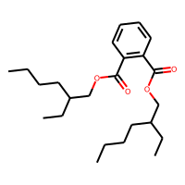 | -6.96 | -6.5589265823 | -0.40107341766 | 0.40107341766 | -6.96 | O=C(OCC(CCCC)CC)c(c(ccc1)C(=O)OCC(CCCC)CC)c1 | 390.2770097 | 6.433 | 52.6 | 113.619 | 14 | 1 | 0 | 243.74075312 | -1.84 | 0 | 170.50487991 | 61.333333333 | 1 | 4.4481246736 | 0.91152422098 | 0.15158139824 | 139 | 782.597 | 148.94553157 | 55.349 | 37.588138875 | 624.621 | 156.11582517
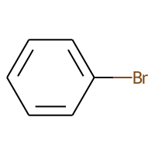 | -2.55 | -2.6487631798 | 0.098763179779 | 0.098763179779 | -2.55 | c1ccccc1Br | 155.95746226 | 2.4491 | 0 | 34.142 | 0 | 1 | 0 | 55.776392216 | -0.3 | 0 | 50.734498756 | 14.416666667 | 1 | 1.8196131055 | 0.98693376278 | 3.272803106E-14 | 29 | 126.165 | 11.380723778 | 54.563 | 24.466526601 | 0 | 0
 | -1.97 | -2.1355276108 | 0.16552761078 | 0.16552761078 | -1.97 | C1C=CCC=C1 | 80.062600256 | 1.8926 | 0 | 27.514 | 0 | 1 | 0 | 48.001938935 | -0.52 | 0 | 37.145723673 | 11 | 1 | 1.5 | 0.86602540378 | 0.09313346522 | 25 | 81.2 | 37.922269942 | 35.387 | 17.591651185 | 0 | 0
 | -1.25 | -0.9271658659 | -0.3228341341 | 0.3228341341 | -1.25 | O=C(NC(=O)C(=O)C1=O)N1 | 142.00145654 | -2.0785 | 92.34 | 26.6884 | 0 | 1 | 1 | 63.047242661 | -1.72 | 4 | 53.440444862 | 39.666666667 | 1 | 2.2871557273 | 0.90997437198 | 2.2265352855E-14 | 61 | 331.312 | 74.886666771 | 91.307 | 28.212443934 | 0 | 0
 | -0.5 | -0.79692482948 | 0.29692482948 | 0.29692482948 | -0.5 | NCCC(O)C(=O)NC2CC(N)C(OC1OC(CN)C(O)C(O)C1O)C(O)C2OC3OC(CO)C(O)C(N)C3O | 585.28573644 | -8.4242 | 331.94 | 131.4257 | 10 | 3 | 3 | 334.27273554 | -1.17 | 1 | 229.14009063 | 118 | 1 | 5.1664141312 | 0.95916887863 | 0.1286921204 | 254 | 633.055 | 177.23565884 | 51.268 | 36.140668302 | 714.68 | 160.68423576
 | -4.91 | -5.0958275795 | 0.1858275795 | 0.1858275795 | -4.91 | c(c(c(c1ccc2)c2)ccc3)(c3)C1 | 166.07825032 | 3.2578 | 0 | 54.684 | 0 | 3 | 0 | 114.3683242 | -1.56 | 0 | 77.205564137 | 24.166666667 | 1 | 2.6263730218 | 0.98147770905 | 2.7246182795E-10 | 63 | 243.885 | 86.763930993 | 60.267 | 30.173732297 | 0 | 0
 | -3.33 | -3.1628227234 | -0.16717727661 | 0.16717727661 | -3.33 | Oc1c(Br)cc(C#N)cc1Br | 274.85813792 | 2.78888 | 44.02 | 48.2218 | 0 | 1 | 0 | 88.207528487 | -0.53 | 0 | 80.688664552 | 30.666666667 | 1 | 2.7064537194 | 0.90663804724 | 2.3769530108E-06 | 52 | 346.806 | 0 | 63.931 | 32.358057387 | 0 | 0
 | -3.66 | -3.8121495247 | 0.15214952469 | 0.15214952469 | -3.66 | c1ccccc1C(C)(C)C | 134.10955045 | 2.9841 | 0 | 45.142 | 0 | 1 | 0 | 87.201858979 | -0.78 | 0 | 62.081488902 | 18.916666667 | 1 | 2.1685248442 | 0.97096183141 | 0.22152837845 | 41 | 193.065 | 0 | 38.71 | 23.343493704 | 0 | 0
 | -3.9 | -3.5057432652 | -0.39425673485 | 0.39425673485 | -3.9 | N(C(=S)SSC(N(C)C)=S)(C)C | 239.98833238 | 2.0608 | 6.48 | 67.752 | 0 | 0 | 0 | 113.99605062 | 0.48 | 0 | 92.655118402 | 26.333333333 | 1 | 2.7578928768 | 0.98277112317 | 0.23787963359 | 51 | 215.595 | 0 | 49.457 | 33.254263767 | 317.005 | 0
 | -1.49 | -1.8694398403 | 0.37943984032 | 0.37943984032 | -1.49 | O=Cc(ccc(OC)c1)c1 | 136.0524295 | 1.5077 | 26.3 | 38.3815 | 2 | 1 | 0 | 72.166259222 | -1.31 | 0 | 58.505789801 | 25.833333333 | 1 | 2.5838175441 | 0.99333575751 | 3.2251586823E-12 | 49 | 206.157 | 0 | 64.382 | 31.056650785 | 581.417 | 0
 | -1.91 | -2.6281483173 | 0.71814831734 | 0.71814831734 | -1.91 | O=C(Nc(c(N(=O)=O)ccc1)c1)C | 180.05349212 | 1.5532 | 72.24 | 47.4001 | 2 | 1 | 0 | 91.434405228 | -1.91 | 1 | 73.620112858 | 40.5 | 1 | 2.6750421493 | 0.9264528392 | 0.02525833539 | 73 | 375.976 | 99.505100645 | 80.26 | 32.568548873 | 0 | 0
 | -1.3 | -1.3960820436 | 0.096082043648 | 0.096082043648 | -1.3 | n(c(c(ccc1)cc2)c1)c2 | 129.05784922 | 2.2348 | 12.89 | 41.743 | 0 | 2 | 0 | 77.206104199 | -1.37 | 0 | 58.481949435 | 20.333333333 | 1 | 2.1448575753 | 0.96219468315 | 5.7322740336E-13 | 48 | 126.549 | 59.589842315 | 57.791 | 26.120430123 | 0 | 0
 | -4.22 | -4.580824852 | 0.36082485199 | 0.36082485199 | -4.22 | c1ccc2Sc3ccc(OC)cc3N(CC(C)CN(C)C)c2c1 | 328.16093439 | 4.4956 | 15.71 | 98.283 | 5 | 3 | 0 | 211.23979466 | -1.65 | 0 | 142.81468574 | 44 | 1 | 3.6419420437 | 0.95596126843 | 0.066178404963 | 115 | 530.234 | 141.72124698 | 60.34 | 38.654420384 | 613.833 | 162.46924645
 | -0.83 | -0.9193662405 | 0.089366240501 | 0.089366240501 | -0.83 | O=C(C=C)CCC | 98.07316494 | 1.5416 | 17.07 | 30.112 | 3 | 0 | 0 | 52.243400909 | -0.59 | 0 | 42.998118366 | 18.666666667 | 1 | 2.1744335646 | 0.99201464108 | 0.3214095696 | 33 | 137.072 | 54.428526935 | 34.755 | 22.226798151 | 0 | 0
 | 0.45 | 0.23026999831 | 0.21973000169 | 0.21973000169 | 0.45 | Cc1cccc(C)n1 | 107.07349929 | 1.69844 | 12.89 | 33.711 | 0 | 1 | 0 | 62.357398775 | -0.85 | 0 | 48.418410115 | 16.333333333 | 1 | 1.9351589563 | 0.94120891683 | 6.8067999285E-12 | 35 | 113.041 | 48.094753435 | 34.666 | 20.403807677 | 0 | 0
 | -0.55 | -0.28621825576 | -0.26378174424 | 0.26378174424 | -0.55 | O=C(OC(C)C)C | 102.06807956 | 0.9579 | 26.3 | 26.902 | 1 | 0 | 0 | 51.537126083 | -0.53 | 0 | 42.375883413 | 19.5 | 1 | 1.9037692871 | 0.96804498406 | 0.30660243219 | 34 | 118.837 | 49.268482351 | 32.898 | 20.20698118 | 0 | 0
 | -4.5 | -6.3846688271 | 1.8846688271 | 1.8846688271 | -4.5 | c1cc(Br)cc(Br)c1Br | 311.7784864 | 3.9741 | 0 | 49.542 | 0 | 1 | 0 | 83.003660458 | 0.66 | 0 | 79.407091447 | 19.25 | 1 | 2.6169891094 | 0.97872971195 | 4.2291399275E-11 | 37 | 361.79 | 83.937741186 | 74.323 | 32.691997957 | 0 | 0
 | -2.82 | -3.2468099594 | 0.42680995941 | 0.42680995941 | -2.82 | c1ccc2N(C)C3C4CC5C(CC)C(O)N4C(C56)CC3(C6O)c2c1 | 326.19942807 | 1.5545 | 46.94 | 91.7346 | 1 | 7 | 5 | 299.24636237 | -1.1 | 0 | 142.389153 | 47.75 | 1 | 3.4741290378 | 0.98794046743 | 0.19688196467 | 149 | 346.03 | 0 | 49.364 | 33.931645742 | 566.836 | 157.79869137
 | -1.55 | -1.5462933779 | -0.0037066221237 | 0.0037066221237 | -1.55 | OC(CCCCC)C | 116.12011513 | 1.9475 | 20.23 | 35.8228 | 4 | 0 | 0 | 69.849673009 | -0.04 | 0 | 50.741254674 | 17.333333333 | 1 | 2.6819338892 | 0.99717504815 | 0.13159184183 | 40 | 96.465 | 55.518602223 | 29.529 | 22.83725767 | 0 | 0
 | -1.13 | -2.1635324955 | 1.0335324955 | 1.0335324955 | -1.13 | CC1CC(C)C(=O)C(C1)C(O)CC2CC(=O)NC(=O)C2 | 281.16270822 | 1.0415 | 83.47 | 72.5565 | 3 | 2 | 2 | 188.09249815 | -1.23 | 2 | 118.13170504 | 52.666666667 | 1 | 3.9776417821 | 0.98514554407 | 0.11043436706 | 104 | 653.019 | 143.85347816 | 67.76 | 40.330385816 | 623.336 | 156.75470191
 | -2.19 | -1.9426676035 | -0.24733239651 | 0.24733239651 | -2.19 | O=N(=O)c(cccc1N)c1 | 138.04292743 | 1.177 | 69.16 | 37.5088 | 1 | 1 | 0 | 68.727387637 | -1.58 | 0 | 56.411537618 | 31.333333333 | 1 | 2.3951301896 | 0.96659410312 | 2.7660000146E-10 | 58 | 226.878 | 67.62688294 | 65.395 | 27.849825122 | 0 | 0
 | -2.37 | -1.6761323214 | -0.69386767864 | 0.69386767864 | -2.37 | O=N(=O)c(ccc(N)c1)c1 | 138.04292743 | 1.177 | 69.16 | 37.5088 | 1 | 1 | 0 | 68.676724783 | -1.58 | 0 | 56.411537618 | 31.333333333 | 1 | 2.4752597728 | 0.98597166022 | 1.2560287074E-11 | 58 | 240.613 | 0 | 65.691 | 29.158694131 | 0 | 0
 | -0.91 | 0.040032014251 | -0.95003201425 | 0.95003201425 | -0.91 | O=C(N)c(nccn1)c1 | 123.04326178 | -0.4245 | 68.87 | 30.5499 | 1 | 1 | 0 | 59.121931517 | -1.45 | 1 | 50.687800142 | 26.333333333 | 1 | 2.1872203903 | 0.96953424854 | 3.0350966416E-11 | 50 | 160.444 | 0 | 53.702 | 25.806161432 | 0 | 0
 | -0.68 | -0.95082604885 | 0.27082604885 | 0.27082604885 | -0.68 | c1ccc(C)cc1O | 108.05751488 | 1.70062 | 20.23 | 32.8438 | 0 | 1 | 0 | 60.249907566 | -0.98 | 0 | 47.608696193 | 19.333333333 | 1 | 1.988029721 | 0.94825411971 | 1.1834292803E-11 | 38 | 129.75 | 49.900362709 | 36.16 | 20.592582554 | 0 | 0
 | -2.87 | -2.5242950916 | -0.34570490837 | 0.34570490837 | -2.87 | CC3C2C(O)C1C(N(C)C)C(=C(C(N)=O)C(=O)C1(O)C(=C2C(=O)c4c(O)cccc34)O)O | 444.15326573 | -0.3476 | 181.62 | 109.7749 | 2 | 4 | 0 | 287.56798049 | -3.21 | 1 | 182.28320751 | 93.583333333 | 1 | 4.220744445 | 0.96885722054 | 0.067783572725 | 187 | 922.665 | 172.95344177 | 65.372 | 41.659938311 | 812.709 | 184.19431054
 | -2.62 | -2.3106377125 | -0.30936228752 | 0.30936228752 | -2.62 | NC(=O)OCCCCCCC | 159.12592878 | 2.0521 | 52.32 | 44.2944 | 6 | 0 | 0 | 88.543027733 | -0.73 | 1 | 66.993034965 | 27.166666667 | 1 | 3.8580590168 | 0.9995215656 | 0.071418526322 | 60 | 220.459 | 96.142689967 | 48.657 | 35.509700088 | 394.185 | 118.52075099
 | -1 | -0.94552206993 | -0.054477930069 | 0.054477930069 | -1 | CCC(O)(C)CCC | 116.12011513 | 1.9475 | 20.23 | 35.8228 | 3 | 0 | 0 | 71.577366092 | -0.04 | 0 | 50.741254674 | 17.75 | 1 | 2.0030915715 | 0.94675318831 | 0.32437222744 | 39 | 74.93 | 43.273042918 | 22.415 | 17.186477545 | 0 | 0
 | -8.8 | -8.0692443848 | -0.73075561523 | 0.73075561523 | -8.8 | c(c(ccc1)ccc2)(c1c(c(c(cc3)ccc4)c45)c3)c25 | 252.09390038 | 5.7372 | 0 | 87.652 | 0 | 5 | 0 | 182.98320565 | -2.6 | 0 | 115.88619854 | 37.333333333 | 1 | 3.110466203 | 0.93718333394 | 1.6675622395E-12 | 103 | 429.36 | 114.79421388 | 71.368 | 34.916370554 | 760.274 | 0
 | -1.89 | -1.2890968323 | -0.60090316772 | 0.60090316772 | -1.89 | COc1ccc2COC(=O)c2c1OC | 194.0579088 | 1.3742 | 44.76 | 48.6655 | 2 | 2 | 0 | 107.97628867 | -1.71 | 0 | 80.559569167 | 35.333333333 | 1 | 2.7020012311 | 0.95110328213 | 0.037508349977 | 76 | 319.478 | 95.101634914 | 50.358 | 28.013417889 | 0 | 0
 | -0.94 | -1.2270214558 | 0.28702145576 | 0.28702145576 | -0.94 | C1CCCC(C)C1=O | 112.088815 | 1.7656 | 17.07 | 32.639 | 0 | 1 | 1 | 74.531294432 | -0.33 | 0 | 49.102711868 | 18 | 1 | 1.8991819695 | 0.91928500573 | 0.38723870298 | 36 | 113.015 | 48.434702458 | 27.774 | 18.377630655 | 0 | 0
 | -2.77 | -2.9994871616 | 0.22948716164 | 0.22948716164 | -2.77 | c1cc(C)ccc1C | 106.07825032 | 2.30344 | 0 | 35.916 | 0 | 1 | 0 | 65.099306858 | -0.78 | 0 | 49.239845657 | 15.333333333 | 1 | 1.9843134833 | 0.97677102366 | 1.1340409482E-10 | 33 | 69.122 | 20.005687892 | 36.455 | 20.957928747 | 0 | 0
 | 0.28 | 0.2485229075 | 0.031477092505 | 0.031477092505 | 0.28 | O=C(O)C(C)C | 88.052429496 | 0.727 | 37.3 | 22.4738 | 1 | 0 | 0 | 43.094843149 | -0.53 | 0 | 35.635750312 | 20 | 1 | 1.7036026262 | 0.91345406713 | 0.54349419579 | 32 | 82.858 | -5.6298841889 | 27.74 | 16.693346056 | 0 | 0
 | -2.63 | -2.1670589447 | -0.4629410553 | 0.4629410553 | -2.63 | CC(Cl)CCC | 106.05492803 | 2.4138 | 0 | 30.223 | 2 | 0 | 0 | 52.750877841 | 0.29 | 0 | 43.667145404 | 12.444444444 | 1 | 1.8677533375 | 0.97520669752 | 0.22882044586 | 25 | 77.228 | 42.272141522 | 28.804 | 19.993040624 | 0 | 0
 | -1.4 | -2.3493564129 | 0.94935641289 | 0.94935641289 | -1.4 | O=C(Nc(c(ccc1)Cl)c1)C | 169.02944156 | 2.2984 | 29.1 | 45.7557 | 1 | 1 | 0 | 81.928397029 | -1.02 | 1 | 69.51867047 | 28.611111111 | 1 | 2.2810709242 | 0.96153445421 | 9.0978033238E-11 | 53 | 244.328 | 87.210238148 | 62.33 | 30.126900333 | 0 | 0
 | -5.17 | -4.5575962067 | -0.61240379333 | 0.61240379333 | -5.17 | Nc3ccc2cc1ccccc1cc2c3 | 193.08914935 | 3.5752 | 26.02 | 65.8664 | 0 | 3 | 0 | 125.13903332 | -2.02 | 0 | 87.563254226 | 30.333333333 | 1 | 3.0812353692 | 0.99055403424 | 6.5775983614E-12 | 76 | 359.147 | 0 | 64.578 | 34.487974691 | 608.955 | 152.4371608
 | -1.67 | -1.6321892738 | -0.037810726166 | 0.037810726166 | -1.67 | O=C(OCC(CCC)(C)COC(=O)N)N | 218.12665706 | 0.9834 | 104.64 | 54.0858 | 6 | 0 | 0 | 115.91823082 | -1.46 | 2 | 88.034487416 | 43.583333333 | 1 | 3.4233646765 | 0.9739568359 | 0.12529580352 | 87 | 454.305 | 0 | 54.772 | 34.315915718 | 409.95 | 131.89265589
 | -4.55 | -3.1813390255 | -1.3686609745 | 1.3686609745 | -4.55 | n(c(nc(n1)NCC)NCC)c1Cl | 201.07812306 | 1.3886 | 62.73 | 53.1644 | 4 | 1 | 0 | 96.24249963 | -1.1 | 0 | 81.303704754 | 30.111111111 | 1 | 3.0922098421 | 0.92107823622 | 0.08093078618 | 71 | 290.152 | 105.1307893 | 53.244 | 32.300195743 | 392.535 | 131.2504549
 | -2.23 | -1.6505528688 | -0.57944713116 | 0.57944713116 | -2.23 | COC(=O)C1C(CC2CCC1N2C)OC(=O)c3ccccc3 | 303.14705815 | 1.8677 | 55.84 | 80.3415 | 3 | 3 | 2 | 199.6417434 | -1.88 | 0 | 129.3220959 | 51.833333333 | 1 | 3.5198761263 | 0.96906849674 | 0.19677958904 | 115 | 693.245 | 145.98129276 | 68.77 | 39.847412963 | 701.164 | 167.74823424
 | -0.95 | -1.0596139431 | 0.1096139431 | 0.1096139431 | -0.95 | O=C(N(c(cccc1)c1)C)C | 149.08406397 | 1.6693 | 20.31 | 45.526 | 1 | 1 | 0 | 84.042068134 | -1.31 | 1 | 65.592257444 | 26.333333333 | 1 | 2.4338395994 | 0.97035275109 | 0.020580334358 | 51 | 250.429 | 83.922166106 | 54.402 | 28.724796692 | 0 | 0
 | -2.21 | -2.7506184578 | 0.54061845779 | 0.54061845779 | -2.21 | c1c(Cl)c(Cl)cc(Cl)c1O | 195.92494776 | 3.3524 | 20.23 | 43.1368 | 0 | 1 | 0 | 75.994391701 | -0.11 | 0 | 72.859492977 | 29 | 1 | 2.5313849557 | 0.96216506091 | 3.2951572518E-11 | 46 | 214.48 | 78.0970639 | 54.692 | 28.526055371 | 0 | 0
 | -3.93 | -3.9226686954 | -0.0073313045502 | 0.0073313045502 | -3.93 | c1ccc2ccccc2c1Cl | 162.0236279 | 3.4932 | 0 | 48.958 | 0 | 2 | 0 | 89.266708993 | -1.01 | 0 | 69.860591112 | 23.111111111 | 1 | 2.3327885097 | 0.92917746219 | 1.2316881089E-11 | 50 | 166.513 | 70.462219363 | 61.531 | 27.900580474 | 0 | 0
 | -0.29 | -0.9402153492 | 0.6502153492 | 0.6502153492 | -0.29 | OC(=O)CC(C)(C(=O)O)C(C)(C)C(=O)O | 218.07903817 | 0.6628 | 111.9 | 49.4124 | 5 | 0 | 0 | 116.7646587 | -1.59 | 0 | 85.633123761 | 54 | 1 | 2.493337466 | 0.93088148983 | 0.46422903966 | 88 | 507.703 | 103.84450842 | 41.507 | 24.596386364 | 0 | 0
 | -2.63 | -1.8677014112 | -0.76229858875 | 0.76229858875 | -2.63 | O=C(c(ccc(N)c1)c1)CC | 149.08406397 | 1.8615 | 43.09 | 45.4759 | 2 | 1 | 0 | 84.168897335 | -1.31 | 0 | 65.17231447 | 27.5 | 1 | 2.6878196167 | 0.98949404738 | 1.6161630673E-10 | 55 | 281.417 | 0 | 50.161 | 28.747580812 | 483.852 | 136.32726451
 | -3.62 | -2.9914669991 | -0.62853300095 | 0.62853300095 | -3.62 | Oc1cc(O)c2C(=O)CC(c3cc(O)c(O)cc3)Oc2c1 | 288.0633881 | 2.2155 | 107.22 | 71.8597 | 1 | 3 | 0 | 163.4927673 | -2.89 | 0 | 118.47184017 | 60.666666667 | 1 | 4.0483252884 | 0.98532808205 | 0.30614898029 | 119 | 556.873 | 144.54685825 | 63.86 | 40.224630278 | 563.413 | 153.82302723
 | -2.15 | -2.3210940361 | 0.1710940361 | 0.1710940361 | -2.15 | C1=CC=CC=CC1 | 92.062600256 | 2.0587 | 0 | 32.037 | 0 | 1 | 0 | 53.265083372 | -0.78 | 0 | 42.876942264 | 13.5 | 1 | 1.7285736532 | 0.86602540378 | 0.062343224464 | 29 | 71.517 | 38.171685037 | 49.404 | 19.82546867 | 0 | 0
 | -6.8 | -6.9159793854 | 0.11597938538 | 0.11597938538 | -6.8 | c1c(Cl)ccc(Cl)c1c2c(Cl)cccc2Cl | 289.92236091 | 5.9672 | 0 | 71.918 | 1 | 2 | 0 | 131.37180583 | -0.4 | 0 | 114.01939821 | 38.444444444 | 1 | 2.9745514227 | 0.92640020673 | 0.49710388603 | 68 | 391.257 | 122.21801168 | 74.716 | 36.856111562 | 752.806 | 0
 | -0.83 | -1.2964221239 | 0.46642212391 | 0.46642212391 | -0.83 | C=CCS(=O)SCC=C | 162.01730694 | 1.7553 | 17.07 | 45.8614 | 5 | 0 | 0 | 83.537189101 | -0.02 | 0 | 61.649997333 | 23.055555556 | 1 | 2.3807089401 | 0.98347407976 | 0.14096828965 | 43 | 226.065 | 86.838268151 | 50.331 | 30.997740394 | 396.366 | 122.09895094
 | -3.04 | -2.9792845249 | -0.060715475082 | 0.060715475082 | -3.04 | c(c(ccc1)CC2)(c1)C2 | 118.07825032 | 2.1753 | 0 | 38.467 | 0 | 2 | 0 | 81.775594116 | -0.78 | 0 | 54.654836126 | 15.833333333 | 1 | 1.9776100412 | 0.96131646784 | 0.017415091291 | 42 | 148.903 | 0 | 34.81 | 20.632191847 | 0 | 0
 | -2.09 | -1.7049841881 | -0.38501581192 | 0.38501581192 | -2.09 | CN(C)C(=O)Oc1cc(C)nn1c2ccccc2 | 245.11642672 | 2.24112 | 47.36 | 68.012 | 2 | 2 | 0 | 137.25406176 | -2.3 | 1 | 104.98362086 | 42.166666667 | 1 | 3.3695317541 | 0.9307394378 | 0.12221101324 | 89 | 469.143 | 133.13495925 | 66.83 | 37.863986153 | 571.633 | 152.55648332
 | -3.64 | -4.1682453156 | 0.52824531555 | 0.52824531555 | -3.64 | CC(CCC(O)=O)C3CCC4C2C(O)CC1CC(O)CCC1(C)C2CCC34C | 392.29265976 | 4.4779 | 77.76 | 108.6474 | 4 | 4 | 4 | 346.92008883 | -0.61 | 0 | 169.60820248 | 60.833333333 | 1 | 4.4625574704 | 0.97839981855 | 0.12392670357 | 150 | 342.681 | 130.52235702 | 45.247 | 34.629788228 | 528.011 | 147.93456006
 | -4.18 | -3.6028518677 | -0.57714813232 | 0.57714813232 | -4.18 | c1ccc2c3ccc(Cl)cc3C(O)(C(=O)O)c2c1 | 260.02402183 | 2.6409 | 57.53 | 67.5226 | 1 | 3 | 0 | 149.64798319 | -1.84 | 0 | 107.91989672 | 48.361111111 | 1 | 3.1127235369 | 0.95795404298 | 0.15708132247 | 97 | 515.047 | 0 | 64.171 | 33.465898207 | 662.928 | 0
 | -4.35 | -4.139966011 | -0.21003398895 | 0.21003398895 | -4.35 | c1ccc2ccccc2c1Br | 205.97311232 | 3.6023 | 0 | 51.648 | 0 | 2 | 0 | 93.443363113 | -0.82 | 0 | 73.639681322 | 21.75 | 1 | 2.3094922503 | 0.94767044483 | 2.2086776949E-11 | 50 | 205.719 | 79.386606596 | 61.308 | 28.904136796 | 0 | 0
 | -0.42 | -0.40683853626 | -0.013161463737 | 0.013161463737 | -0.42 | O=C(O)C(N)CCSC | 149.05104959 | 0.1514 | 63.32 | 38.6102 | 4 | 0 | 0 | 71.674052096 | -0.22 | 0 | 57.837207536 | 26.833333333 | 1 | 2.7063586239 | 0.99292946611 | 0.29306748659 | 52 | 153.393 | 0 | 39.169 | 26.921930236 | 0 | 0
 | -3.24 | -2.5636959076 | -0.67630409241 | 0.67630409241 | -3.24 | Nc(ccc(c1Cl)Cl)c1 | 160.97990452 | 2.5756 | 26.02 | 40.8744 | 0 | 1 | 0 | 68.22532263 | -0.4 | 0 | 62.867301365 | 23.222222222 | 1 | 2.2352816364 | 0.94845881989 | 7.0438056135E-12 | 42 | 178.775 | 0 | 50.01 | 25.86912882 | 0 | 0
 | -7.11 | -6.9996972084 | -0.1103027916 | 0.1103027916 | -7.11 | c(c(cccc1)c1)(ccc(c(cccc2)c2)c3)c3 | 230.10955045 | 5.0206 | 0 | 77.314 | 2 | 3 | 0 | 146.61417802 | -2.34 | 0 | 107.18294493 | 34.666666667 | 1 | 3.9686269666 | 0.99744571741 | 0.012958258347 | 79 | 297.857 | 119.91229276 | 97.549 | 47.237237278 | 757.494 | 163.45626585
 | -0.43 | -0.6667226553 | 0.2367226553 | 0.2367226553 | -0.43 | O=C(O)CCI | 199.9334274 | 0.8961 | 37.3 | 31.1398 | 2 | 0 | 0 | 46.506463116 | 0.2 | 0 | 49.309614519 | 19.786666667 | 1 | 1.9549232907 | 0.99721163308 | 0.19526527418 | 33 | 192.946 | 0 | 48.458 | 25.407050153 | 0 | 0
 | 1.07 | 0.93312466145 | 0.13687533855 | 0.13687533855 | 1.07 | N(CCCC1)C1 | 85.089149352 | 0.7599 | 12.03 | 26.7207 | 0 | 1 | 1 | 54.657747084 | -0.04 | 0 | 37.668766285 | 10 | 1 | 1.4994551583 | 0.87346974169 | 0.073133564103 | 29 | 64.131 | 33.047663664 | 20.85 | 14.51883395 | 0 | 0
 | -4.72 | -4.4366788864 | -0.28332111359 | 0.28332111359 | -4.72 | Cc1c(C)cc2ccccc2c1 | 156.09390038 | 3.45664 | 0 | 53.422 | 0 | 2 | 0 | 102.99661972 | -1.3 | 0 | 72.145028222 | 22.666666667 | 1 | 2.5155764747 | 0.97499604304 | 6.8097951938E-12 | 54 | 137.47 | 0 | 47.414 | 27.151591202 | 0 | 0
 | -1.76 | -1.6020644903 | -0.15793550968 | 0.15793550968 | -1.76 | c1cnc2c(SC)ncnc2n1 | 178.03131719 | 1.1417 | 51.56 | 46.909 | 1 | 2 | 0 | 92.402429686 | -1.23 | 0 | 72.864413352 | 26.833333333 | 1 | 2.4558244714 | 0.94552146967 | 0.072135871141 | 63 | 185.55 | 0 | 48.607 | 27.448922428 | 0 | 0
 | -1 | -1.61581707 | 0.61581707001 | 0.61581707001 | -1 | c1ccccc1C#N | 103.04219916 | 1.55828 | 23.79 | 31.157 | 0 | 1 | 0 | 56.342523674 | -1.29 | 0 | 47.226399702 | 20.166666667 | 1 | 2.1510457366 | 0.98391399787 | 9.0505541693E-08 | 35 | 121.964 | 13.11225442 | 65.502 | 26.816295054 | 0 | 0
 | -1.31 | -1.1494978666 | -0.16050213337 | 0.16050213337 | -1.31 | Oc(c(ccc1)C)c1C | 122.07316494 | 2.00904 | 20.23 | 37.5808 | 0 | 1 | 0 | 71.455473289 | -0.98 | 0 | 54.029517816 | 21 | 1 | 2.0243713608 | 0.88240169457 | 1.382006624E-11 | 42 | 130.636 | 52.195129124 | 32.082 | 20.052297436 | 0 | 0
 | -6.14 | -5.8696899414 | -0.27031005859 | 0.27031005859 | -6.14 | c1ccccc1c2c(Cl)cc(Cl)cc2Cl | 255.96133326 | 5.3138 | 0 | 66.908 | 1 | 2 | 0 | 122.42373729 | -0.69 | 0 | 103.46219207 | 34.666666667 | 1 | 3.0439877594 | 0.9611373568 | 0.12939179759 | 64 | 346.202 | 78.829038473 | 76.378 | 38.245356849 | 708.533 | 171.12415213
 | -3.38 | -3.1617639065 | -0.21823609352 | 0.21823609352 | -3.38 | O=N(=O)c(cc(N(=O)=O)c(O)c1C(CC)C)c1 | 240.07462148 | 2.7221 | 106.51 | 60.1216 | 4 | 1 | 0 | 129.01668738 | -2.18 | 0 | 96.18845811 | 55.5 | 1 | 3.2287965653 | 0.8985841391 | 0.087426722903 | 100 | 754.252 | 0 | 71.166 | 34.326096388 | 752.829 | 152.0980529
 | 0.36 | -0.29593348503 | 0.65593348503 | 0.65593348503 | 0.36 | C1=CC(=O)N2CC(C3)CNCC3C2=C1 | 190.11061307 | 0.555 | 34.03 | 54.4197 | 0 | 3 | 1 | 134.15365253 | -1.09 | 0 | 82.021624464 | 29.5 | 1 | 2.5816535448 | 0.96669345244 | 0.24719698804 | 78 | 355.448 | 94.438726822 | 50.524 | 28.187124452 | 0 | 0
 | -2.64 | -2.1280999184 | -0.51190008163 | 0.51190008163 | -2.64 | CCC1(C(=O)NCNC1=O)c2ccccc2 | 218.10552769 | 0.5379 | 58.2 | 59.5634 | 2 | 2 | 1 | 131.6624415 | -1.84 | 2 | 93.36053835 | 40.25 | 1 | 2.5912755698 | 0.94913596532 | 0.32986528508 | 83 | 531.217 | 107.38398381 | 64.685 | 30.329623559 | 770.879 | 0
 | -3.28 | -2.9376544952 | -0.34234550476 | 0.34234550476 | -3.28 | O=C(Oc(c(c(ccc1)cc2)c1)c2)NC | 201.07897859 | 2.558 | 38.33 | 59.0317 | 1 | 2 | 0 | 114.39184697 | -2.03 | 1 | 86.975630537 | 35.666666667 | 1 | 3.093902485 | 0.97987207781 | 0.10905951232 | 77 | 340.577 | 112.29953864 | 76.785 | 36.439478221 | 667.268 | 157.586666
 | -4.31 | -4.444088459 | 0.13408845901 | 0.13408845901 | -4.31 | c1ccccc1c2ccccc2 | 154.07825032 | 3.3536 | 0 | 51.878 | 1 | 2 | 0 | 94.716068154 | -1.56 | 0 | 71.790573668 | 23.333333333 | 1 | 2.7041634566 | 0.98809481374 | 0.031601794361 | 52 | 62.713 | 23.802762949 | 74.619 | 33.682520793 | 648.916 | 150.75825644
 | -0.38 | -0.36306864023 | -0.016931359768 | 0.016931359768 | -0.38 | c1cc(N)ccc1N | 108.06874826 | 0.851 | 52.04 | 35.2668 | 0 | 1 | 0 | 57.573071719 | -1.18 | 0 | 47.107575778 | 19.333333333 | 1 | 2.0345597689 | 0.98066345908 | 8.8146401525E-14 | 43 | 145.338 | 17.77689654 | 36.415 | 20.892223537 | 0 | 0
 | -1.24 | -1.6050541401 | 0.36505414009 | 0.36505414009 | -1.24 | CCCCCCO | 102.10446507 | 1.559 | 20.23 | 31.2278 | 4 | 0 | 0 | 59.016419166 | -0.04 | 0 | 44.320433051 | 15.5 | 1 | 2.6901539919 | 0.99982453951 | 0.12512416924 | 36 | 91.287 | 9.3209550532 | 28.194 | 21.928306007 | 0 | 0
 | -3.47 | -3.2961473465 | -0.1738526535 | 0.1738526535 | -3.47 | O=C(N(N=CC(OC(N(=O)=O)=C1)=C1)CC2=O)N2 | 238.03381929 | 0.0735 | 118.05 | 53.2011 | 3 | 2 | 1 | 115.84542084 | -2.71 | 3 | 92.945778261 | 55.166666667 | 1 | 4.1975876931 | 0.9954787575 | 0.031191830102 | 102 | 569.438 | 0 | 117.352 | 49.783816551 | 858.542 | 163.32818526
 | -8.66 | -9.0642309189 | 0.40423091888 | 0.40423091888 | -8.66 | c(c(c(c(c1)ccc2)c2)cc(c3c(c(c4)ccc5)c5)c4)(c1)c3 | 278.10955045 | 6.2994 | 0 | 96.466 | 0 | 5 | 0 | 195.65276094 | -2.86 | 0 | 128.01893267 | 41.333333333 | 1 | 3.8905479866 | 0.99083570721 | 2.1485995519E-12 | 109 | 480.659 | 132.9545835 | 86.751 | 45.177508453 | 813.046 | 174.02406829
 | -0.53 | -0.88661265373 | 0.35661265373 | 0.35661265373 | -0.53 | O=C(O)C(N)CC(N=CN1)=C1 | 155.06947653 | -0.6359 | 92 | 37.9029 | 3 | 1 | 0 | 77.858740308 | -1.36 | 0 | 62.252748479 | 32.666666667 | 1 | 2.7542351464 | 0.98980744139 | 0.11545484587 | 67 | 267.24 | 89.666987736 | 56.111 | 29.734807538 | 0 | 0
 | -3.13 | -3.3608720303 | 0.23087203026 | 0.23087203026 | -3.13 | O(c(ccc(c1)C=CC)c1)C | 148.088815 | 2.7283 | 9.23 | 47.702 | 2 | 1 | 0 | 84.358167888 | -1.24 | 0 | 66.500869507 | 22.833333333 | 1 | 2.8723310572 | 0.99618752304 | 9.5213231635E-10 | 50 | 230.858 | 95.024319197 | 56.145 | 31.946328338 | 476.721 | 136.22034837
 | -3.15 | -4.2284989357 | 1.0784989357 | 1.0784989357 | -3.15 | CCNc1nc(Cl)nc(NC(C)(C)C#N)n1 | 240.0890221 | 1.67088 | 86.52 | 62.3154 | 4 | 1 | 0 | 119.78418979 | -1.61 | 0 | 98.552723668 | 40.361111111 | 1 | 3.3983329098 | 0.94680690329 | 0.15176456212 | 85 | 408.45 | 125.51008731 | 63 | 37.048959875 | 503.616 | 147.12464548
 | -0.7 | -1.2320183516 | 0.53201835155 | 0.53201835155 | -0.7 | Oc(ccc(c1)Cl)c1 | 128.00289246 | 2.0456 | 20.23 | 33.1168 | 0 | 1 | 0 | 57.993222599 | -0.69 | 0 | 51.745080706 | 21.444444444 | 1 | 2.1996567319 | 0.99075583408 | 2.8403744265E-11 | 38 | 146.315 | 0 | 46.839 | 24.13754477 | 0 | 0
 | -1.4 | -1.2969089746 | -0.10309102535 | 0.10309102535 | -1.4 | CCCC(O)CCC | 116.12011513 | 1.9475 | 20.23 | 35.8228 | 4 | 0 | 0 | 69.884505211 | -0.04 | 0 | 50.741254674 | 17.333333333 | 1 | 2.5072241799 | 0.99519830499 | 0.13364428336 | 40 | 85.4 | 49.793040489 | 27.987 | 21.550073423 | 0 | 0
 | -3.42 | -2.7010109425 | -0.71898905754 | 0.71898905754 | -3.42 | CCOC2Oc1ccc(OS(C)(=O)=O)cc1C2(C)C | 286.08749468 | 2.0576 | 61.83 | 70.9818 | 4 | 2 | 0 | 165.98416971 | -1.27 | 0 | 112.79319149 | 48.5 | 1 | 3.8412283669 | 0.99623379687 | 0.14687207157 | 101 | 621.51 | 147.80682622 | 67.082 | 40.893627878 | 599.245 | 161.17018188
 | -0.36 | -0.4278010726 | 0.067801072598 | 0.067801072598 | -0.36 | s1c(N)ncc1 | 100.00951913 | 0.7253 | 38.91 | 26.5264 | 0 | 1 | 0 | 44.574718535 | -0.57 | 0 | 38.762896698 | 14.5 | 1 | 1.4889034713 | 0.93371025923 | 1.1250465081E-11 | 32 | 71.321 | 0 | 31.552 | 17.370883145 | 0 | 0
 | 0.79 | -0.11325722933 | 0.90325722933 | 0.90325722933 | 0.79 | n(cccc1C(N(CC2)C)C2)c1 | 162.11569845 | 1.8483 | 16.13 | 48.842 | 1 | 2 | 1 | 107.03174655 | -0.89 | 0 | 72.449673487 | 22.5 | 1 | 2.5832922679 | 0.9776230001 | 0.29150511082 | 56 | 217.679 | 0 | 42.229 | 26.807356807 | 0 | 0
 | 0.96 | 0.73039090633 | 0.22960909367 | 0.22960909367 | 0.96 | O=C(N)C=C | 71.03711378 | -0.3423 | 43.09 | 19.3914 | 1 | 0 | 0 | 30.084224843 | -0.79 | 1 | 29.090340181 | 17.666666667 | 1 | 1.5706336943 | 0.95108438865 | 4.5178012308E-12 | 28 | 84.38 | 23.143401486 | 32.973 | 17.074010534 | 0 | 0
 | -4.95 | -3.8854885101 | -1.0645114899 | 1.0645114899 | -4.95 | c1cc(O)ccc1C(C=C)C(C=C)c2ccc(O)cc2 | 266.13067982 | 4.3372 | 40.46 | 82.0896 | 5 | 2 | 0 | 161.17558726 | -2.48 | 0 | 118.51564166 | 47.333333333 | 1 | 3.3584622168 | 0.89342437757 | 0.11080109104 | 98 | 502.155 | 126.99147713 | 60.337 | 36.504013351 | 555.582 | 152.62848214
 | -1.61 | -2.1404128075 | 0.53041280746 | 0.53041280746 | -1.61 | c1cc(NC(=O)C)ccc1S(=O)(=O)N | 214.04121318 | 0.2924 | 89.26 | 52.1189 | 2 | 1 | 0 | 108.99031368 | -1.4 | 1 | 81.370642617 | 43.416666667 | 1 | 3.1070737822 | 0.9937280099 | 0.081095811348 | 77 | 528.697 | 129.70429407 | 79.183 | 38.517650074 | 751.666 | 168.29721007

